EXPORTAR
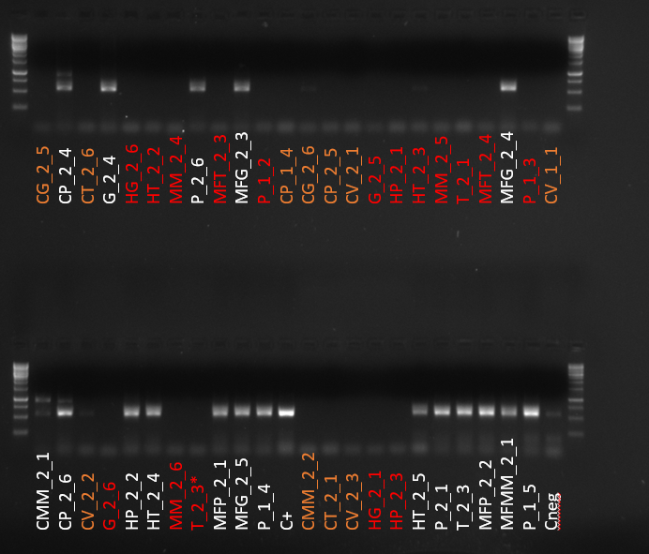
0 | 1 | 2 | 3 | 4 | 5 | 6 | 7 | 8 | 9 | 10 | 11 | 12
A | -1 | -1 |  | -1 | -1 | -1
B | -1 | -1 | -1 | -1 | -1 | -1 |  | -1
C | -1 | -1 | -1 | -1 | -1 | -1 | -1 | -1 | -1 | -1 | -1
D | -1 | -1 | -1 |  | -1 | -1 | -1 |  | -1
E | -1 |  | -1 |  | -1 | -1 | -1 |  | -1 |  | -1 | -1
F | -1 | -1 | -1 | -1 | -1 | -1 | -1 | -1 | -1 |  | -1 | -1
G |  |  | -1 | -1 |  |  | -1 | -1 |  |  |  | -1
H | -1 | -1 | -1 | -1 | -1 |  |  |  |  |  |  | -1

EXAMPLE
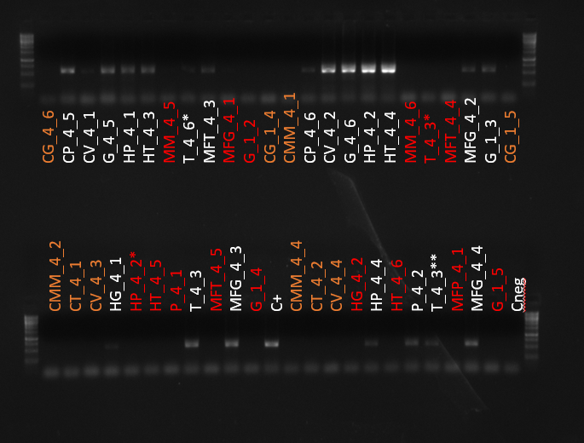
 | 1 | 2 | 3 | 4 | 5 | 6 | 7 | 8 | 9 | 10 | 11 | 12
A | -1 | 4 | 10 | 4 | 4 | 4 | -1 | 10 | 5 | -1 | -1 | -1
B | -1 | 5 | 3 | 3 | 2 | 2 | -1 | -1 | -1 | 5 | 5 | -1
C | -1 | 4 | 10 | 4 | 4 | 4 | -1 | 10 | 5 | -1 | -1 | -1
D | -1 | 4 | 10 | 4 | 4 | 4 | -1 | 10 | 5 | -1 | -1 | -1
E | -1 | 4 | 10 | 4 | 4 | 4 | -1 | 10 | 5 | -1 | -1 | -1
F | -1 | 4 | 10 | 4 | 4 | 4 | -1 | 10 | 5 | -1 | -1 | -1
G | -1 | 4 | 10 | 4 | 4 | 4 | -1 | 10 | 5 | -1 | -1 | -1
H | -1 | 4 | 10 | 4 | 4 | 4 | -1 | 10 | 5 | -1 | -1 | -1

 | Mínimo: 2 ul |  |  |  | Máximo: 10 ul

 | Si cargamos siempre la misma cantidad de marcador podemos referenciar los volúmenes a la banda de 500 nt. Si la banda tiene la misma intensidad que la banda del marcador de 500 nt tomaremos 5 ul → ex: MFT_4_3 Si la intensidad es más alta, como HT_4_4, cogeremos sólo 2. Si la intensidad es menor como en T_4_6* tomaremos 10 ul. Esto sólo es orientativo. Si se decide no tomar volúmen de alguna muestra se debe poner “-1”

 | 0 | 4 | 10 | 4 | 4 | 4 | 0 | 10 | 5 | 0 | 0 | 0
 | 0 | 5 | 3 | 3 | 2 | 2 | 0 | 0 | 0 | 5 | 5 | 0
 | 0 | 4 | 10 | 4 | 4 | 4 | 0 | 10 | 5 | 0 | 0 | 0
 | 0 | 4 | 10 | 4 | 4 | 4 | 0 | 10 | 5 | 0 | 0 | 0
 | 0 | 4 | 10 | 4 | 4 | 4 | 0 | 10 | 5 | 0 | 0 | 0
 | 0 | 4 | 10 | 4 | 4 | 4 | 0 | 10 | 5 | 0 | 0 | 0
 | 0 | 4 | 10 | 4 | 4 | 4 | 0 | 10 | 5 | 0 | 0 | 0
 | 0 | 4 | 10 | 4 | 4 | 4 | 0 | 10 | 5 | 0 | 0 | 0

 | 312

